Respuestas de formulario
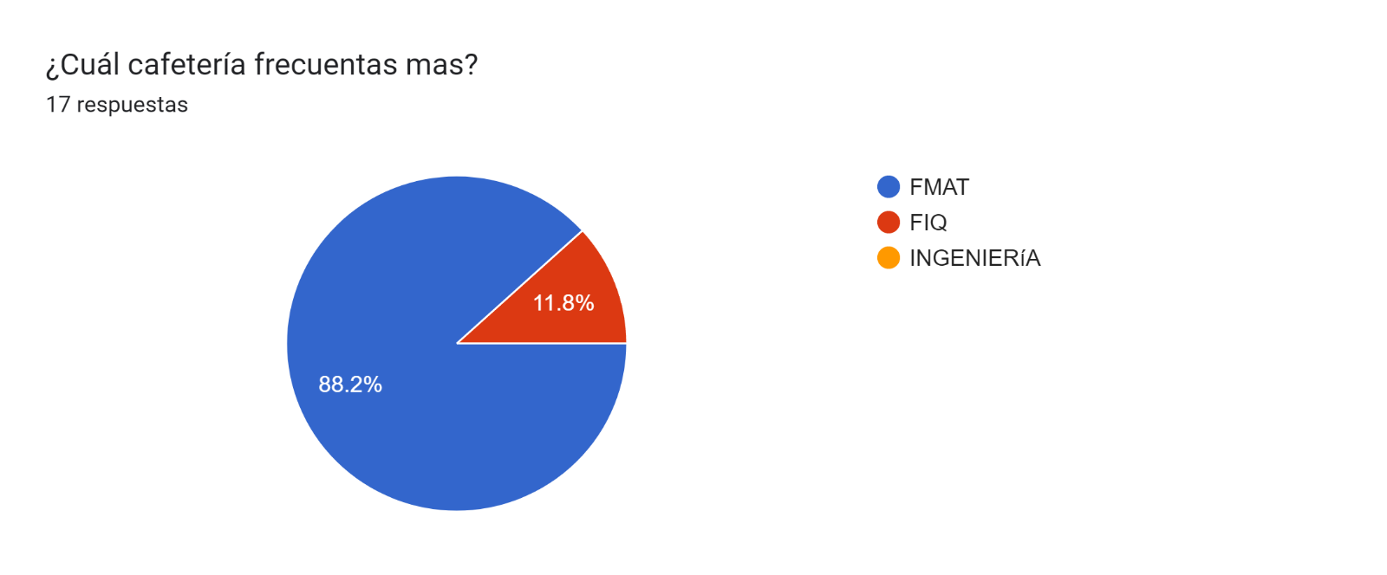
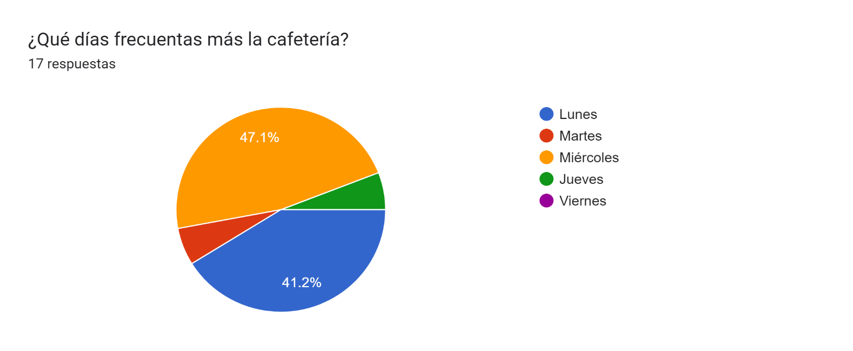
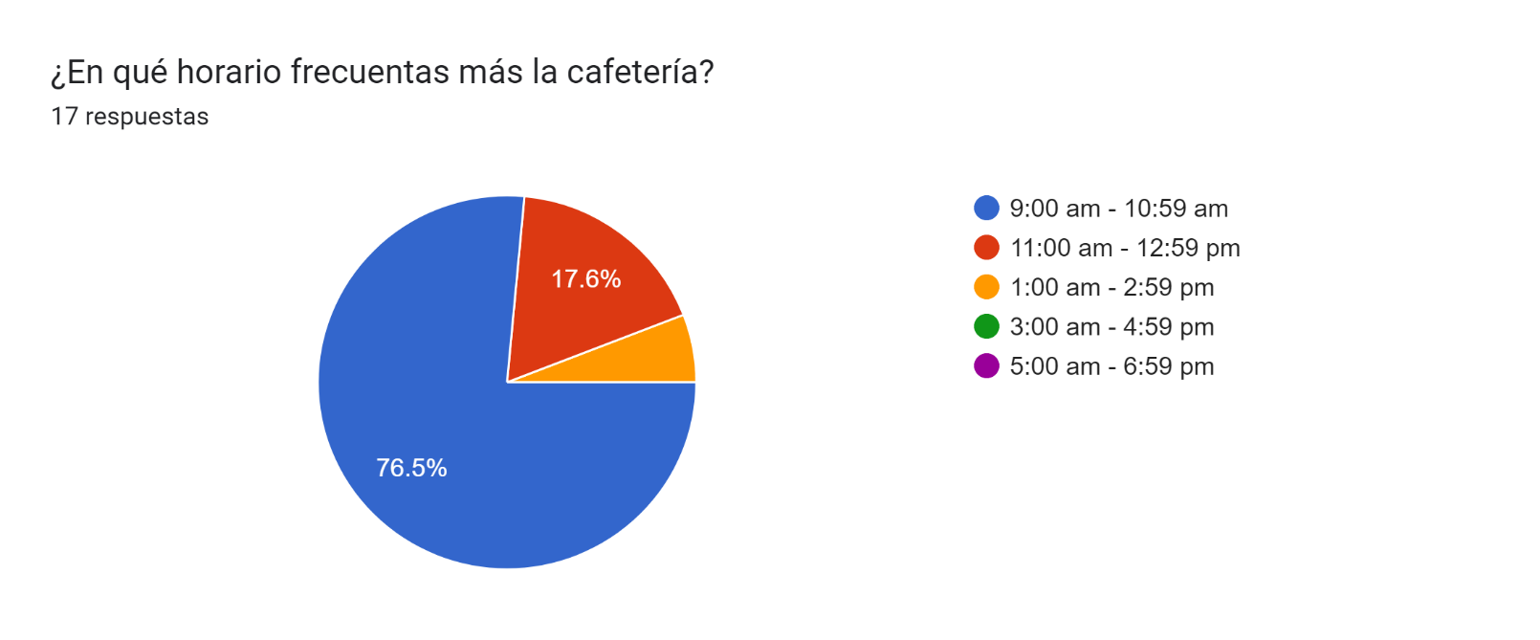
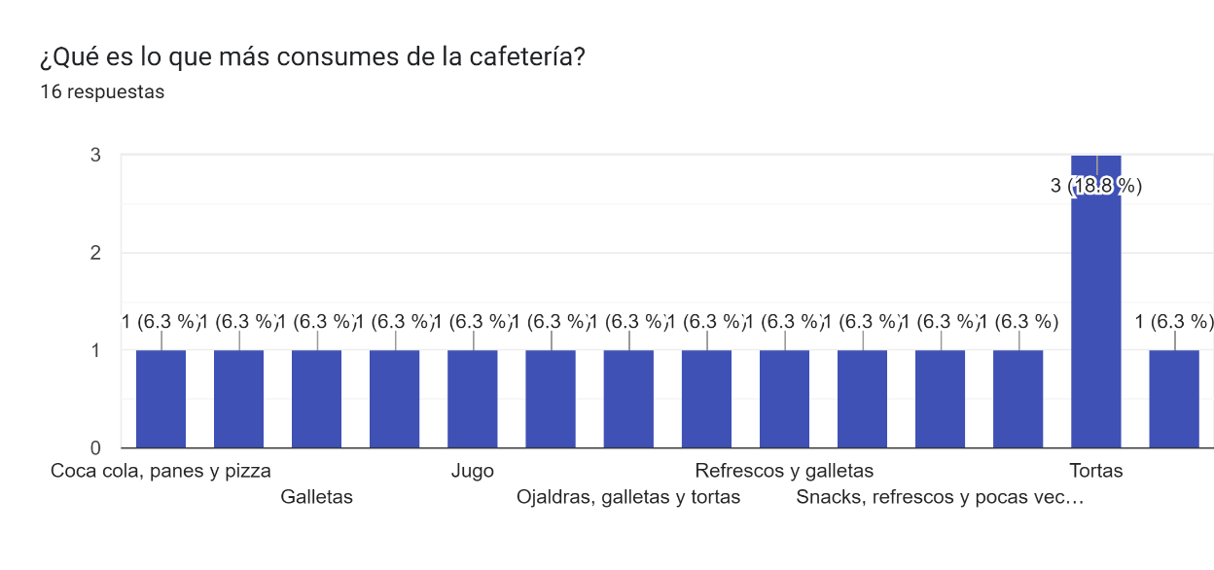
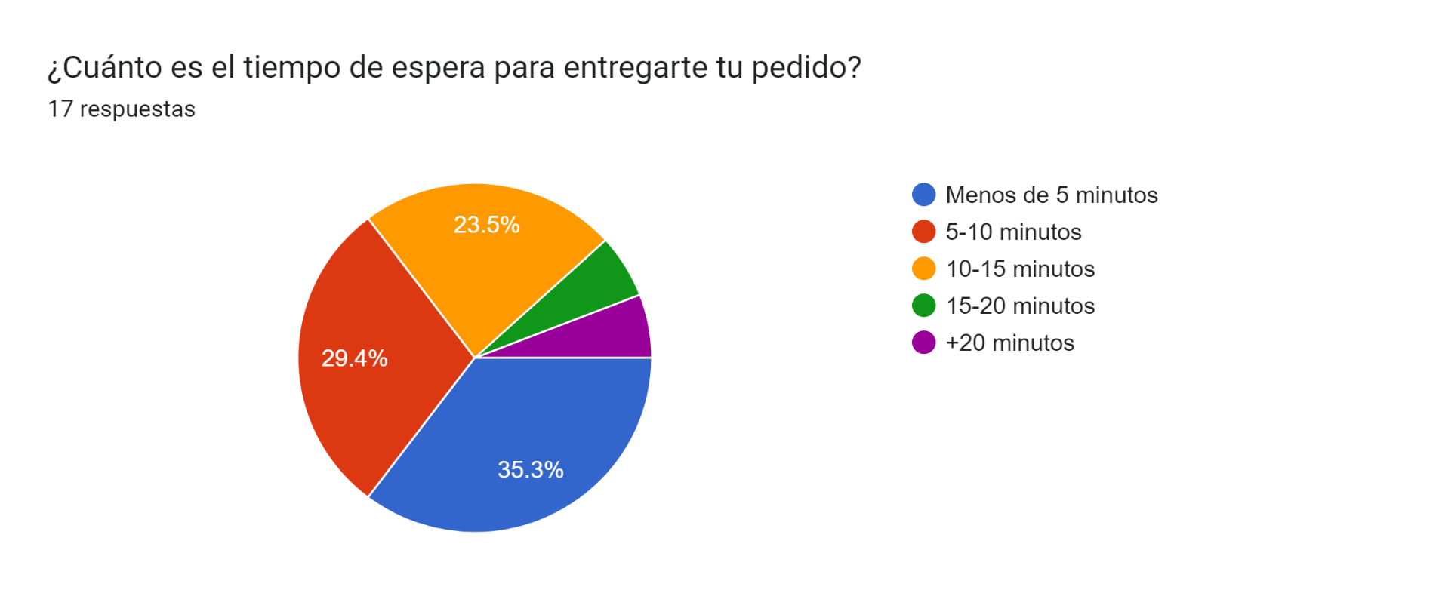
Respuestas

 | Dirección de correo electrónico | ¿Cuál cafetería frecuentas mas? | ¿Qué días frecuentas más la cafetería? | ¿En qué horario frecuentas más la cafetería? | ¿Qué es lo que más consumes de la cafetería? | ¿Cuánto es el tiempo de espera para entregarte tu pedido? | ¿Qué cambiarías para agilizar la venta en cafetería?
 | mauro.arif.k@gmail.com | FIQ | Lunes | 9:00 am - 10:59 am | Sandwich | 5-10 minutos
 | pabloten56@gmail.com | FIQ | Jueves | 9:00 am - 10:59 am | Coca cola, panes y pizza | Menos de 5 minutos | Nada ya que el sistema es eficiente, sin embargo se agradecería más variedad de productos.
 | andreacebaallosperez@gmail.com | FMAT | Martes | 9:00 am - 10:59 am | Tortas | 10-15 minutos | Proporcionar un número de contacto para solicitar alimentos que requieren más tiempo de elaboración y así solo pasar a recogerlos cuando se tiene prisa
 | russelbonilla9@gmail.com | FMAT | Lunes | 9:00 am - 10:59 am | No sé:( | 10-15 minutos | No sabría responder, quizá pondría más personal, o sería necesario menos gente pidiendo al mismo tiempo
 | A19203651@alumnos.uady.mx | FMAT | Lunes | 9:00 am - 10:59 am | Tortas | 10-15 minutos | La organización en la cocina
 | juanescamilla2026@gmail.com | FMAT | Miércoles | 9:00 am - 10:59 am | Tortas | 10-15 minutos | Si organización
 | charlyruzruz2004@gmail.com | FMAT | Miércoles | 11:00 am - 12:59 pm | Refresco natural | Menos de 5 minutos | Más personas atendiendo en horarios con mucha gente
 | a19203594@alumnos.uady.mx | FMAT | Miércoles | 11:00 am - 12:59 pm | Torta de jamón, hojaldras | 5-10 minutos | Que haya unos cuantos alimentos preparados con antelación
 | rdgzc.27@gmail.com | FMAT | Lunes | 9:00 am - 10:59 am | Refrescos y galletas | 5-10 minutos | Que el servicio sea mejor, un poco más rápido y eficaz
 | cristhianramc@gmail.com | FMAT | Miércoles | 9:00 am - 10:59 am | Jugo | Menos de 5 minutos | Que abran más cajas
 | joseluisgutierrezcouoh@gmail.com | FMAT | Miércoles | 1:00 am - 2:59 pm | Ojaldras, galletas y tortas | Menos de 5 minutos | Que haya cambio, que hayan cosas preparadas para que la entrega sea inmediata
 | israel18chan@gmail.com | FMAT | Lunes | 9:00 am - 10:59 am | Horchata | Menos de 5 minutos | No se
 | Jaquelinegongoratun@gmail.com | FMAT | Lunes | 11:00 am - 12:59 pm | Galletas | 5-10 minutos | Llenar la máquina expendedora
 | A18003355@alumnos.uady.mx | FMAT | Lunes | 9:00 am - 10:59 am | Tortas | 5-10 minutos | Nada
 | hiromyescobedo033@gmail.com | FMAT | Miércoles | 9:00 am - 10:59 am | Galletas | 15-20 minutos | La organización y/o contratar a más personal
 | maya.saenzc@gmail.com | FMAT | Miércoles | 9:00 am - 10:59 am |  | +20 minutos | Que tengan preparada la comida y sólo la calienten
 | dajaydz@gmail.com | FMAT | Miércoles | 9:00 am - 10:59 am | Snacks, refrescos y pocas veces comida | Menos de 5 minutos | Brindar el menú en línea

Gráficas

